Sheet1
附件1：
报价单
询价单位 |  | 贵州茅台（集团）生态农业产业发展有限公司
项目名称 |  | 快速检测仪采购
报价须知 |  | 1.最高限价为94.4万元/套，各报价单位报价不得超出最高限价，若超出最高限价按无效报价处理； 2.付款方式：合同签订后，预付合同总金额25%，快速检测仪送达采购人指定地点并经验收合格后凭开具的增值税专用发票（税率按国家标准执行）支付合同总金额的65%，剩余10%作为质保金，质保期满后无质量问题无息支付； 3.本项目所报价格包含税费、运输费以及工作开展过程中产生的所有费用(合同实施期间，所报价格不因市场和政策变化因素而变动)。
序号 | 名称 |  | 规格尺寸、参数及要求 | 数量 | 单位 | 单价（元） | 合计（元） | 备注
1 | 快速检测仪 |  | 1.尺寸（长×宽×高：54*88*47.3cm，不含电脑尺寸）； | 1 | 套 |  | 0 | 外观见图片
 |  |  | 2.品牌型号：FOSS WineScan Flex
 |  |  | 3. 技术指标： 3.1需要快速、准确测定大量样品，预置定标曲线可同时自动分析果酒类样品中的酒精度、总酸度、还原糖等理化成分含量。样品制备简便，无需蒸馏、预热或其他化学处理，即可直接进样检测； 3.2全自动清洗调零，并可通过编制程序完成定时自动清洗和调零,清洗调零间隔可按需要自行设定； 3.3数据库定标方法：PLS（Partial Least Squares最小方差）、MLR（Multiple Linear Regression多元线性回归）； 3.4数据库校正方法：斜率、截距均可校正； 3.5定标传输功能: 具有仪器间标准化功能,保证各使用仪器的一致性,以完成定标在各仪器间的传输； 3.6可选：标样套装，用于定标校正； 3.7分析时间：30 秒 环境温湿度：5-40℃，<80%RH ； 3.8样品温度：5-35℃。； 3.9进样量： 4-25ml 可调。
 |  |  | 4. 基本配置： 4.1 主机：中红外傅立叶透射检测系统，所有分析操作均由电脑控制； 4.2 Windows版随主机配置的操作软件，可对定标模型进行斜率和截距调整，能对主机性能进行诊断和标准化，对定标进行复制和修改；
 |  |  | 5. 检测指标： 5.1成品酒 ：酒精、总酸、pH、挥发酸、密度、甘油、葡萄糖－果糖、葡萄糖、果糖、还原糖、苹果酸、酒石酸、乳酸、柠檬酸、山梨酸、二氧化碳、福林C（总多芬）； 5.2发酵液：酒精、总酸、pH、挥发酸、密度、葡萄糖－果糖、还原糖、苹果酸、二氧化碳； 5.3果汁：白利糖度、密度、还原糖、葡萄糖、果糖、浸出物、pH、总酸、苹果酸、酒石酸、葡萄糖酸、钾、α氨态氮、氨； 5.4可检测蓝莓等果酒及果汁：酒精、总酸、总糖、比重、PH等指标。
2 | 总计=大写人民币 （小写： 元）
报价单位（盖公章） |  |  |  | 报价人 |  | 授权委托人姓名（须附授权委托书）/法人姓名+法人身份证号
报价时间 |  |  |  | 联系方式

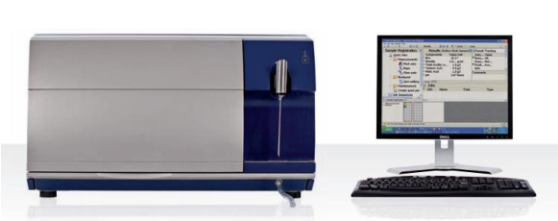
外观：

